信用交易
融资融券市场交易数据统计(2024-07-08)

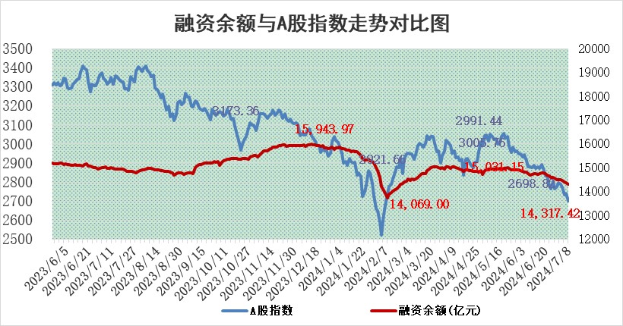
标的证券 | 融资融券余额（亿元） | 融资余额（亿元） | 融券余额（亿元） | 融资买入额（亿元） | 融资融券规模变化（亿元） | 融资余额增幅(‰) | 融券余额增幅(%)
统计数据 | 14,642.23 | 14,317.42 | 314.48 | 428.37 | -51.44 | -3.27 | -1.39

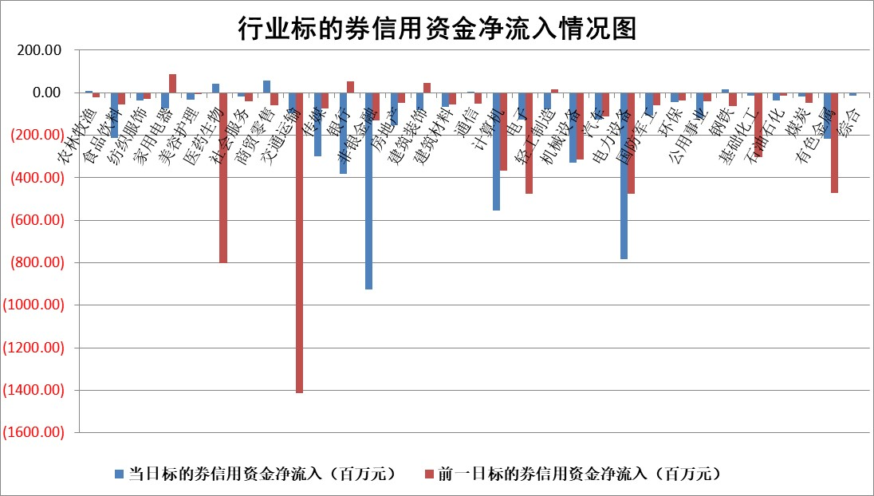

 |  |  |  |  |  |  |  | 2

 |  |  |  |  |  |  |  | 5
标的基金代码 | 标的基金简称 | 融资余额/市值(%) | 融资余额增幅(%) | 融资买入额/成交金额(%) | （融资余额净增额-融券余额净增额）/市值(‱) | 融券余额降幅(%) | ABS[（融资余额净增额-融券余额净增额）/市值净增额-1](%)
159902 | 华夏中小板ETF | 0.00 | -100.00 | 0.00 | -132.91 | 100.00 | 21.94
159915 | 易方达创业板ETF | 2.41 | 0.88 | 272941.21 | 2.17 | 2.45 | 101.40
159919 | 嘉实沪深300ETF | 0.67 | 0.59 | 9.61 | 0.87 | 12.49 | 103.17
159920 | 华夏恒生ETF | 40.60 | -0.41 | 13.84 | -16.89 | 1.56 | 89.32
159922 | 嘉实中证500ETF | 0.42 | -6.62 | 2.82 | -8.29 | -3.92 | 95.21
159925 | 南方沪深300ETF | 0.30 | -2.90 | 0.53 | 0.32 | 1.73 | 100.53
159928 | 消费ETF | 1.17 | -2.62 | 0.28 | -3.16 | -0.59 | 98.13
159934 | 易方达黄金ETF | 86.65 | 0.16 | 16.85 | 13.44 | 0.00 | 108.42
159939 | 全指信息技术ETF | 0.83 | -5.44 | 4.82 | -4.80 | 0.00 | 96.31
159940 | 全指金融地产ETF | 0.17 | 29.76 | 0.04 | 3.98 | 0.00 | 103.86
159995 | 半导体芯片ETF | 2.43 | -1.52 | 174.73 | -4.10 | -2.43 | 85.75
159997 | 天弘中证电子ETF | 2.07 | -3.86 | 2.58 | -8.29 | 0.35 | 86.37
159998 | 天弘中证计算机主题ETF | 0.80 | 4.16 | 0.10 | 3.68 | 2.88 | 100.86
510050 | 华夏上证50ETF | 4.01 | -0.98 | 205.92 | -4.03 | -2.43 | 23.69
510180 | 华安上证180ETF | 0.46 | 0.04 | 0.49 | 0.03 | 4.88 | 100.07
510880 | 华泰柏瑞红利ETF | 0.26 | -1.78 | 3.07 | -0.47 | 0.57 | 99.35
510900 | 易方达恒生H股ETF | 48.52 | -0.22 | 3.01 | -10.52 | 0.00 | 90.64
511010 | 5年期国债ETF | 6.24 | 0.40 | 0.14 | 2.47 | 0.00 | 112.64
511380 | 可转债及可交换债券ETF | 1.93 | -1.28 | 76.26 | -2.45 | 0.85 | 119.64
512000 | 全指证券ETF | 9.99 | 1.86 | 31.73 | 19.18 | 7.73 | 107.98
512010 | 沪深300医药卫生ETF | 6.97 | -0.08 | 130.86 | -0.24 | 3.16 | 99.89
512070 | 沪深300非银ETF | 2.52 | 1.28 | 212.72 | 1.38 | -30.36 | 101.11
512400 | 南方中证申万有色金属ETF | 1.63 | -3.32 | 0.85 | -2.74 | 11.58 | 97.71
512580 | 广发中证环保产业ETF | 1.42 | -0.15 | 0.14 | -0.15 | 1.17 | 99.89
512660 | 国泰中证军工ETF | 2.90 | 0.51 | 12.64 | 1.26 | -0.81 | 100.70
512800 | 华宝中证银行ETF | 11.44 | -0.37 | 1.21 | -5.73 | -4.50 | 113.75
512980 | 广发中证传媒ETF | 1.95 | 0.87 | 360.08 | 0.67 | -11.20 | 100.27
515030 | 华夏中证新能源汽车ETF | 2.88 | -2.55 | 4.59 | -7.17 | 2.40 | 97.92
515050 | 华夏中证5G通信主题ETF | 0.88 | 0.01 | 3.45 | -0.05 | -0.56 | 99.85
515070 | 华夏中证人工智能ETF | 2.98 | -2.99 | 2.37 | -8.38 | 1.23 | 94.14
标的股票比较指标 |  | 融资余额/流通A股市值(%) | 融资余额增幅(%) | 融资买入额/成交金额(%) | （融资余额净增额-融券余额净增额）/流通A股市值(‱) | 融券余额降幅(%) | ABS[（融资余额净增额-融券余额净增额）/流通A股市值净增额-1](%)
前十名标的个股 |  | 仁东控股 | 思源电气 | 世华科技 | 严牌股份 | 我爱我家 | 骏成科技
 |  | 雅博股份 | 严牌股份 | 德龙激光 | 艾罗能源 | 金通灵 | 气派科技
 |  | 容百科技 | 红宝丽 | 同益中 | 聚赛龙 | 安必平 | 恒而达
 |  | 中研股份 | 天键股份 | 轻纺城 | 天亿马 | 普利制药 | 赣能股份
 |  | 纽泰格 | 天亿马 | 一汽富维 | 花园生物 | 丰元股份 | 显盈科技
 |  | 东方通 | 通达海 | 包钢股份 | 通达海 | 近岸蛋白 | 捷邦科技
 |  | 阿尔特 | 中国广核 | 恒逸石化 | 红宝丽 | 明德生物 | 华虹公司
 |  | 华安鑫创 | 京仪装备 | 航天工程 | 创益通 | 丽江股份 | 富乐德
 |  | 元道通信 | 艾罗能源 | 金开新能 | 福赛科技 | 天威视讯 | 铜陵有色
 |  | 万得凯 | 捷邦科技 | 日照港 | 天键股份 | 万邦达 | 东微半导
后十名标的个股 |  | 鹏都农牧 | 恒勃股份 | 威创股份 | 恒勃股份 | 中一科技 | 天键股份
 |  | 中银绒业 | 振德医疗 | 易事特 | 中兰环保 | 华宏科技 | 京基智农
 |  | 锦州港 | 平高电气 | 江苏舜天 | 斯菱股份 | 西王食品 | 赛伦生物
 |  | 中泰化学 | 皖通高速 | 东旭蓝天 | 骏成科技 | 大族数控 | 崇德科技
 |  | 特发信息 | 许继电气 | 广电网络 | 航天宏图 | 瑞斯康达 | 创益通
 |  | 海峡创新 | 领益智造 | 东旭光电 | 安恒信息 | 波长光电 | 寒武纪
 |  | 傲农生物 | 中国黄金 | 鹏都农牧 | 锴威特 | 中成股份 | 国力股份 | ;
 |  | 超华科技 | 诺思格 | 中银绒业 | 金钟股份 | 金迪克 | 振华风光
 |  | 华微电子 | 迈为股份 | 锦州港 | 华钰矿业 | 腾景科技 | 中粮科工
 |  | 证通电子 | 远翔新材 | 中泰化学 | 金凯生科 | 利欧股份 | 美农生物
说明：1.以上普通交易数据和信用交易数据皆以交易日收盘后数据为基准；2.上述标的证券总数据只计算标的证券市场总数据，不包括从标的证券中调出去标的证券数据，所以与交易所公布的总值略有不同； 3.上述行业采用申万一级行业分类；4.以上标的基金和标的个股中比较的6个指标值中：前5个（从左至右）为正向指标，值越大排名越靠前；第6个为逆向指标，值越小，排名越靠前；5.第6个指标中ABS[]表示求绝对值，其主要用于考量信用资金相对净流入对股价相对净变化的贡献程度；6.数据来源：wind，交易所。

 | 证券代码 | 新增融资余额 | 融资买入额 | 融资买入增幅前10
远大智能 | 002689 | 28175353 | 42268582 | 199%
亚太股份 | 002284 | 21555247 | 34242865 | 82%
赛诺医疗 | 688108 | 72122899 | 101076547 | 78%
湖南发展 | 000722 | 66023557 | 137112987 | 75%
柘中股份 | 002346 | 14584119 | 36845980 | 58%
国城矿业 | 000688 | 24683149 | 48240585 | 54%
兆新股份 | 002256 | 1985058 | 4066269 | 52%
凯美特气 | 002549 | 33806472 | 61340055 | 52%
华昌达 | 300278 | 13474542 | 19303225 | 48%
新华联 | 000620 | 27311937 | 39201759 | 43%

 | 证券代码 | 新增融资余额 | 融资买入额 | 融资买入增幅前10
兔宝宝 | 002043 | 73310337 | 89923983 | 334%
捷昌驱动 | 603583 | 26026415 | 31686727 | 262%
湘财股份 | 600095 | 94196837 | 132280449 | 252%
中谷物流 | 603565 | 49103883 | 60098371 | 234%
中青宝 | 300052 | 24215352 | 31377809 | 98%
顾家家居 | 603816 | 138518545 | 188424210 | 78%
喜临门 | 603008 | 31503289 | 48351944 | 77%
财信发展 | 000838 | 10831830 | 17666790 | 74%
苏州银行 | 002966 | 10578096 | 19143736 | 72%
金诚信 | 603979 | 23858538 | 36098133 | 60%

